主标数量3.31
品名 | 求和项:5/6Y | 求和项:7/8Y | 求和项:8/9Y | 求和项:9/10Y | 求和项:11/12Y | 求和项:13/14Y
21_AULTH10168 | 451 | 808 | 473 | 854 | 808 | 473
 |  |  |  |  |  | 3867
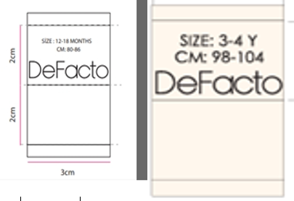

腰卡数量4.15
 | 腰卡数量
品名 | 求和项:5/6Y | 求和项:7/8Y | 求和项:8/9Y | 求和项:9/10Y | 求和项:11/12Y | 求和项:13/14Y
21_AULBB09691 | 451 | 808 | 473 | 854 | 808 | 473
 |  |  |  |  |  | 3867
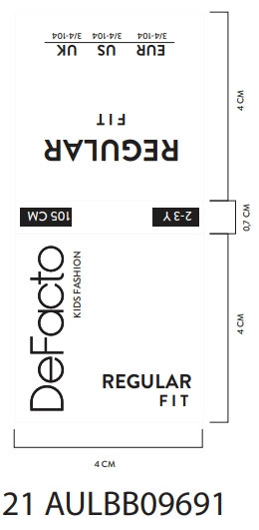
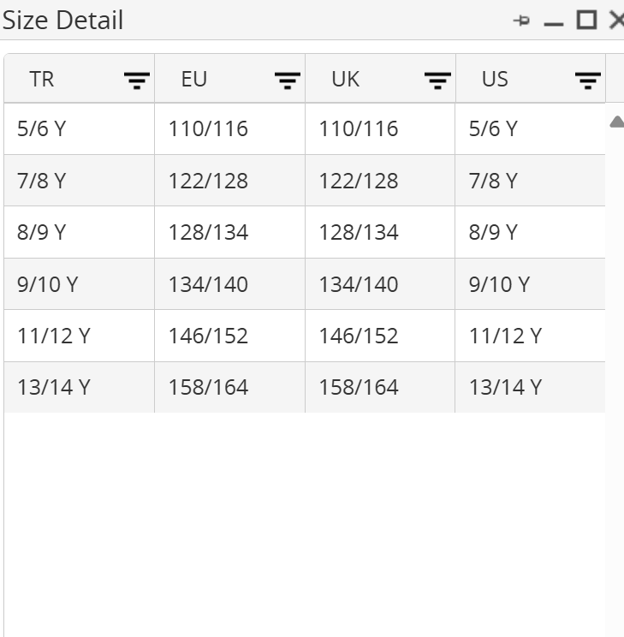

平衡表
 | 物 料 采 购 出 运 平 衡 表
 | 季节号：25AW， 款名：F1994A8_25
订单号/PO | 颜色/color code | 尺 码
订单号/PO | 颜色/color code | 5/6Y | 7/8Y | 8/9Y | 9/10Y | 11/12Y | 13/14Y | 小计： | 背面
1615906-独码-土耳其 | NV253-NAVY 藏青色 | 58 | 24 | 80 | 70 | 24 | 80 | 336 | 无价格
1615910-配比-土耳其 | NV253-NAVY 藏青色 | 221 | 442 | 221 | 442 | 442 | 221 | 1989 | 有价格
1615913-配比-埃及 | NV253-NAVY 藏青色 | 20 | 40 | 20 | 40 | 40 | 20 | 180 | 有价格
1615914-配比-乔治亚州 | NV253-NAVY 藏青色 | 6 | 12 | 6 | 12 | 12 | 6 | 54 | 有价格
1615917-配比-北伊拉克 | NV253-NAVY 藏青色 | 10 | 20 | 10 | 20 | 20 | 10 | 90 | 有价格
1615919-配比-摩洛哥 | NV253-NAVY 藏青色 | 18 | 36 | 18 | 36 | 36 | 18 | 162 | 有价格
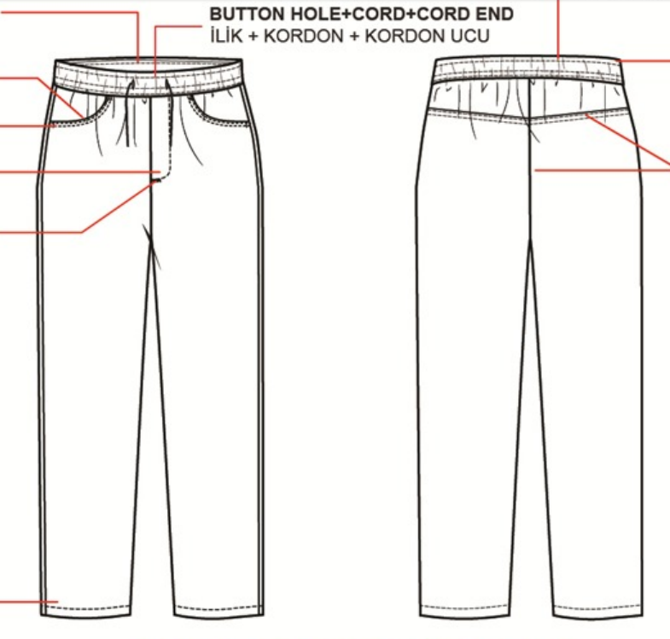
1615921-配比-波士尼亚 | NV253-NAVY 藏青色 | 4 | 8 | 4 | 8 | 8 | 4 | 36 | 有价格
1615923-配比-马其顿 | NV253-NAVY 藏青色 | 3 | 6 | 3 | 6 | 6 | 3 | 27 | 有价格
1615927-配比- 乌兹别克斯坦 | NV253-NAVY 藏青色 | 3 | 6 | 3 | 6 | 6 | 3 | 27 | 有价格
1615931-配比- 乌克兰 | NV253-NAVY 藏青色 | 5 | 10 | 5 | 10 | 10 | 5 | 45 | 有价格
1615934-配比- 塞尔维亚 | NV253-NAVY 藏青色 | 1 | 2 | 1 | 2 | 2 | 1 | 9 | 有价格
1615936-配比- 阿尔巴尼亚 | NV253-NAVY 藏青色 | 3 | 6 | 3 | 6 | 6 | 3 | 27 | 有价格
1615939-配比- 摩尔多瓦 | NV253-NAVY 藏青色 | 6 | 12 | 6 | 12 | 12 | 6 | 54 | 有价格
1615943-配比- 伊拉克南部 | NV253-NAVY 藏青色 | 13 | 26 | 13 | 26 | 26 | 13 | 117 | 有价格
1615945-配比-黑山共和国 | NV253-NAVY 藏青色 | 1 | 2 | 1 | 2 | 2 | 1 | 9 | 有价格
1615947-配比- 阿塞拜疆 | NV253-NAVY 藏青色 | 4 | 8 | 4 | 8 | 8 | 4 | 36 | 有价格
1615948-配比- 科索沃 | NV253-NAVY 藏青色 | 4 | 8 | 4 | 8 | 8 | 4 | 36 | 有价格
1615949-配比- 黎巴嫩 | NV253-NAVY 藏青色 | 4 | 8 | 4 | 8 | 8 | 4 | 36 | 有价格
1615950-配比- 哈萨克斯坦 | NV253-NAVY 藏青色 | 21 | 42 | 21 | 42 | 42 | 21 | 189 | 待定
1615951-独码-ECOM | NV253-NAVY 藏青色 | 46 | 90 | 46 | 90 | 90 | 46 | 408 | 无价格

 |  | 5/6Y | 7/8Y | 8/9Y | 9/10Y | 11/12Y | 13/14Y
汇总 | NV253-NAVY 藏青色 | 451 | 808 | 473 | 854 | 808 | 473 | 3867
 | 合计 | 451 | 808 | 473 | 854 | 808 | 473 | 3867

